Лист1
БЛАНК БИЖУТЕРИЯ ВЕСНА 2016
ТМ SERGINNETTI
Цены приблизительные, возможны изменения цен в пределах 10%
Город:
Покупатель: |  |  | 0
№ П/П | НАИМЕНОВАНИЕ | ФОТО | Артикул | Цвет | Цена | Кол-во | Сумма
1 | Браслет | 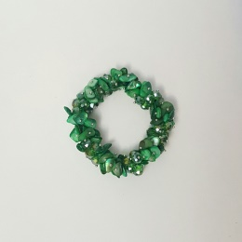 | 05/16-101 | Зеленый | 270 | 0 | 0
2 | Браслет | 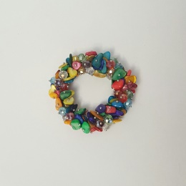 | 05/16-102 | Разноцвет | 270 | 0 | 0
3 | Браслет | 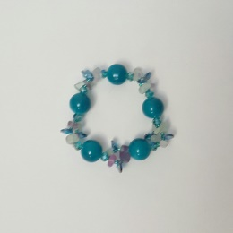 | 05/16-103 | Ярко-голубой | 210 | 0 | 0
4 | Браслет | 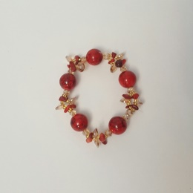 | 05/16-104 | Красный | 210 | 0 | 0
5 | Колье | 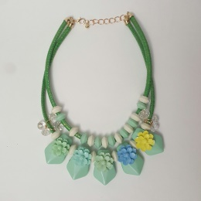 | 05/16-105 | Мята | 420 | 0 | 0
6 | Колье | 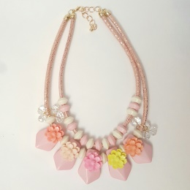 | 05/16-106 | Розовый | 420 | 0 | 0
7 | Колье | 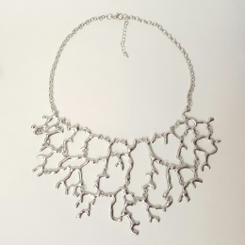 | 05/16-107 | Серебро | 330 | 0 | 0
8 | Колье | 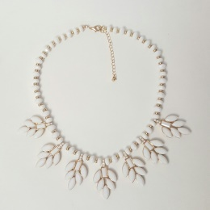 | 05/16-108 | Белый | 315 | 0 | 0
9 | Колье | 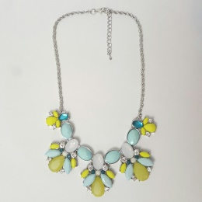 | 05/16-109 | Мята-лимонный | 435 | 0 | 0
10 | Колье | 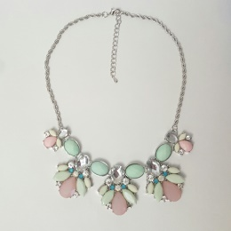 | 05/16-110 | Мята-пудра | 435 | 0 | 0
11 | Колье | 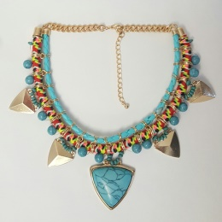 | 05/16-111 | Бирюза | 330 | 0 | 0
12 | Колье | 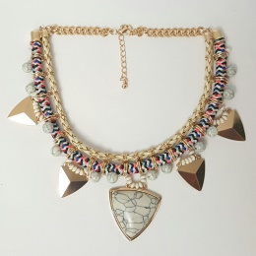 | 05/16-112 | Белй | 330 | 0 | 0
13 | Колье | 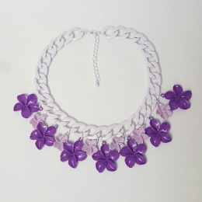 | 05/16-113 | Фиолетовый, нежно-розовый | 315 | 0 | 0
14 | Колье | 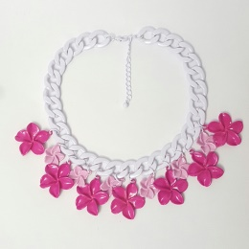 | 05/16-114 | Фуксия, нежно-розовый | 315 | 0 | 0
15 | Бусы длинные (дерево) | 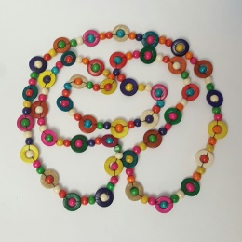 | 05/16-115 | Разноцвет | 180 | 0 | 0
16 | Колье (бисер) | 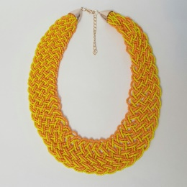 | 05/16-116 | Желто-оранжевый | 240 | 0 | 0
17 | Колье (бисер) | 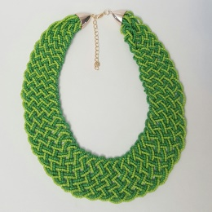 | 05/16-117 | Зеленый | 240 | 0 | 0
18 | Колье | 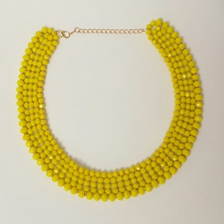 | 05/16-118 | Желтый | 375 | 0 | 0
19 | Колье | 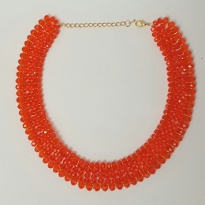 | 05/16-119 | Апельсиновый | 375 | 0 | 0
20 | Колье | 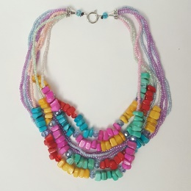 | 05/16-120 | Разноцвет | 360 | 0 | 0
21 | 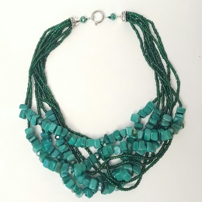 Колье |  | 05/16-121 | Изумруд | 360 | 0 | 0
22 | Браслет (дерево) | 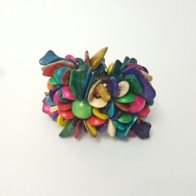 | 05/16-122 | Разноцвет | 165 | 0 | 0
23 | Колье (дерево) | 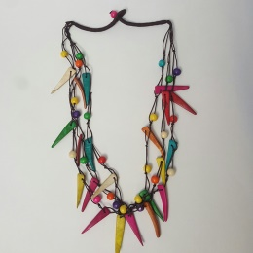 | 05/16-123 | Разноцвет | 210 | 0 | 0
24 | Комплект | 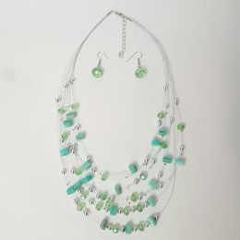 | 05/16-124 | Нежно-зеленый | 240 | 0 | 0
25 | Комплект | 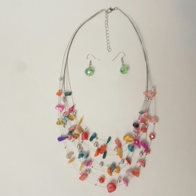 | 05/16-125 | Разноцвет | 240 | 0 | 0
26 | Комплект | 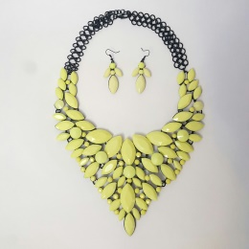 | 05/16-126 | Лимонный | 615 | 0 | 0
27 | Комплект | 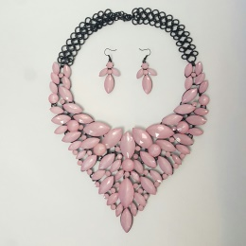 | 05/16-127 | Бледно-розовый | 615 | 0 | 0
28 | Колье |  | 05/16-128 | Разноцвет | 435 | 0 | 0
29 | Колье |  | 05/16-129 | Разноцвет | 435 | 0 | 0
 |  |  |  |  |  | 0 | 0

